BOM 表
项目 | 零件代号 | 缩略图 | BOM 表结构 | 单位数量 | 数量 | 库存编号 | 描述 | 版本
1 | 宇树L6法兰大 (2)003_3mm - 切后槽001print | 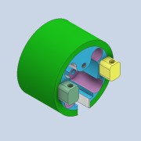 | 普通件 | 每个 | 1
2 | 宇树L6连接处大 | 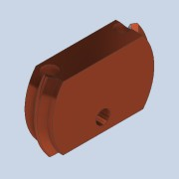 | 普通件 | 每个 | 1
3 | 螺钉 GB/T 818 M3 x 16 | 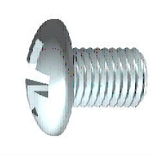 | 外购件 | 每个 | 7 |  | H 型十字槽盘头螺钉
4 | 螺母 GB/T 6170 M3 | 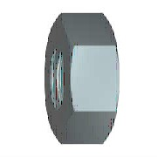 | 外购件 | 每个 | 1 |  | 1 型六角螺母

